お申込書
第38関東少年少女ハンドボール大会 記念Ｔシャツ販売注文書

締切日： |  |  | 2022-09-20 |  |  |  |  |  |  |  |  |  |  |  | PRICE： |  | ¥2,500-

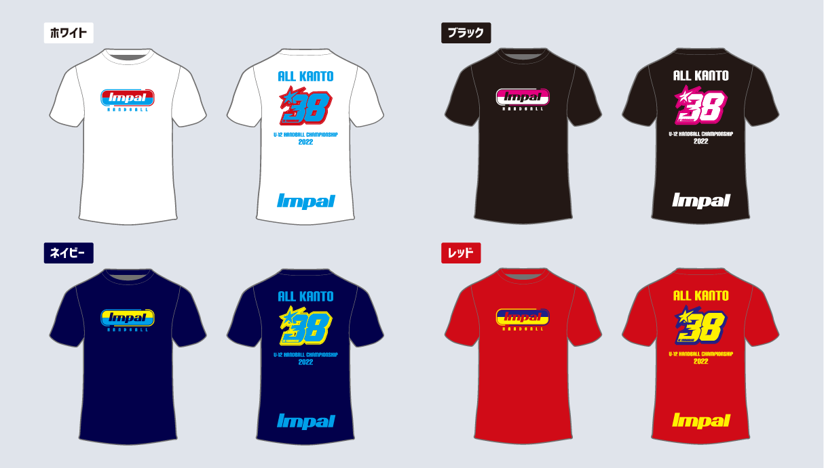

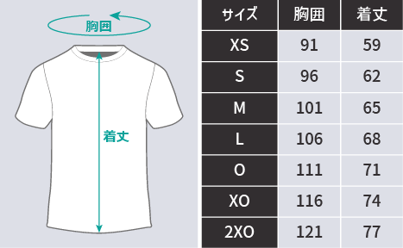
【申込み方法】
メールまたはFAXでお申込みください。
アドレス |  | impal@watasaku.co.jp |  |  |  |  | FAX | 03-3623-3650

【お渡し方法】
10月22日 小瀬スポーツ公園体育館にＴシャツ受渡場所を設置し、
お渡しいたします。

【お支払方法】
商品と引き換え(現金orクレジットカード)でお支払いください。

 | ホワイト |  |  | XS | S | M | L | O | XO |  | 2XO |  | 金額 |  |  | 合計枚数
 |  |  |  |  |  |  |  |  |  |  |  |  | ¥-
 |  |  |  |  |  |  |  |  |  |  |  |  |  |  |  | 0
 | ブラック |  |  | XS | S | M | L | O | XO |  | 2XO |  | 金額
 |  |  |  |  |  |  |  |  |  |  |  |  | ¥-

 | ネイビー |  |  | XS | S | M | L | O | XO |  | 2XO |  | 金額 |  |  | 合計金額
 |  |  |  |  |  |  |  |  |  |  |  |  | ¥-
 |  |  |  |  |  |  |  |  |  |  |  |  |  |  |  | ¥-
 | レッド |  |  | XS | S | M | L | O | XO |  | 2XO |  | 金額
 |  |  |  |  |  |  |  |  |  |  |  |  | ¥-

チーム名

お申込み責任者 |  |  |  |  |  |  |  |  |  | ご連絡先(携帯電話)

お申込み先
〒130-0012 東京都墨田区太平1-13-5 Impal
メール |  | impal@watasaku.co.jp |  |  |  |  |  |  |  |  |  | FAX |  | 03-3623-3650

デザイン


